エビデンス
03_014_001

 | リクエスト | リスポンス

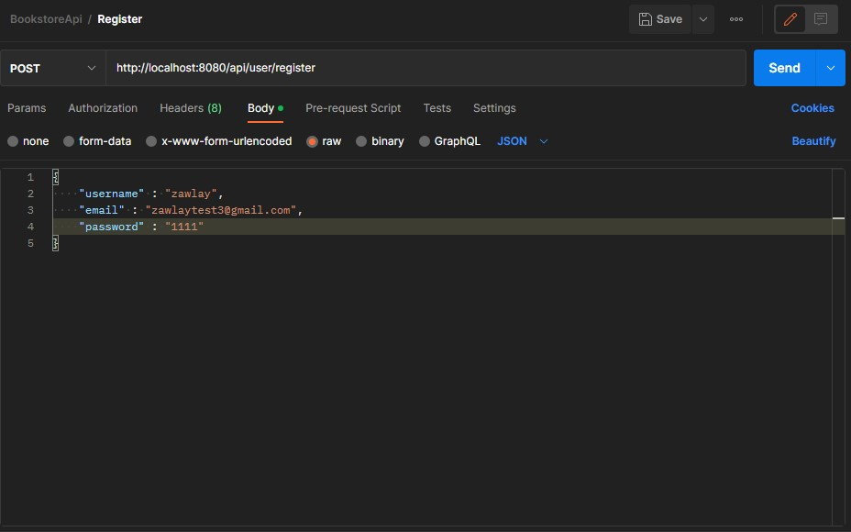

03_014_002

 | リクエスト | リスポンス

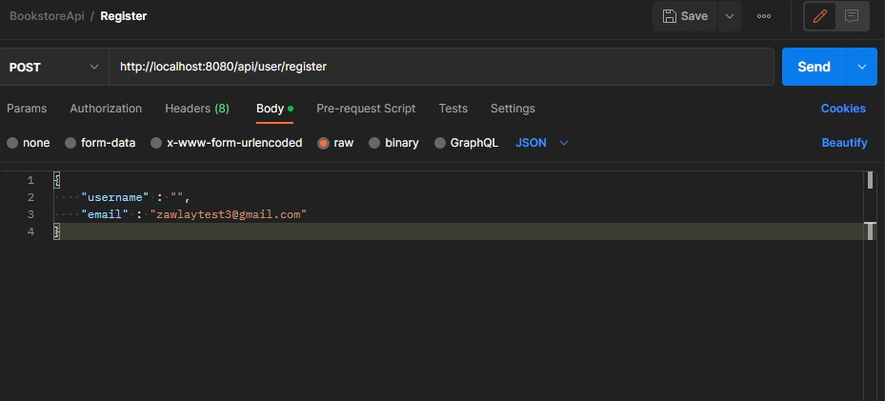
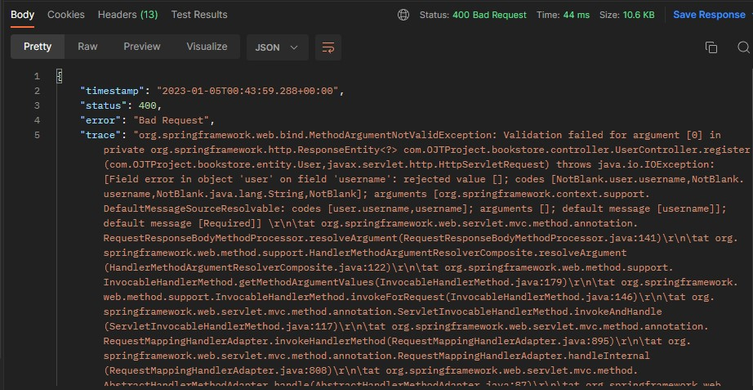

03_014_003

 | リクエスト | リスポンス

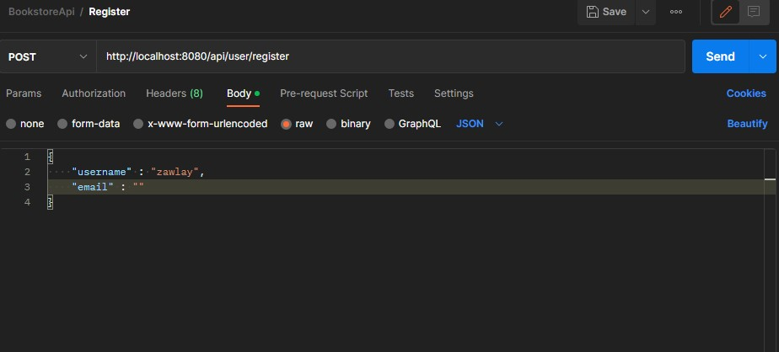
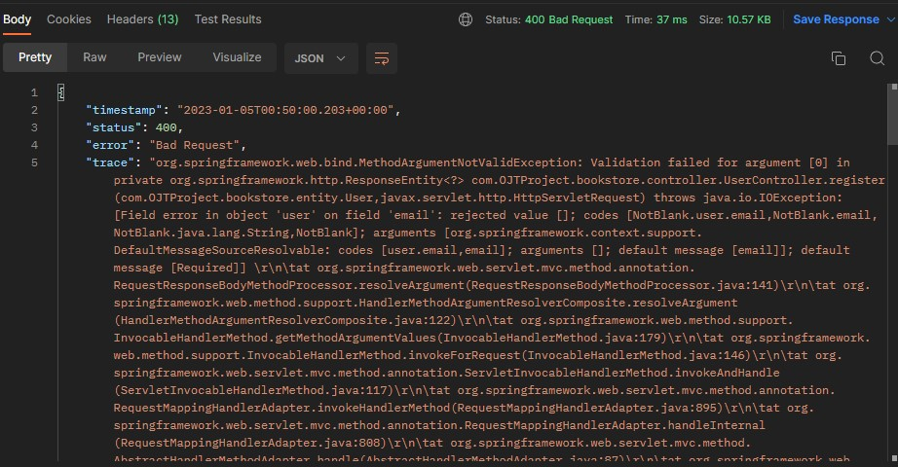

03_013_004

 | リクエスト | リスポンス

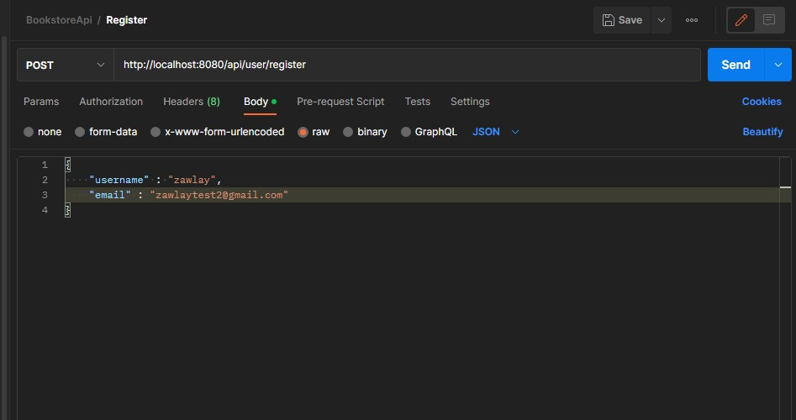

このメールはデータベースに存在する

